상품제안서
그립2011볼펜 OR 샤프 | 상품코드: F03765

 |  |  |  |  |  |  | 02-412-0044 | www.easy1.co.kr
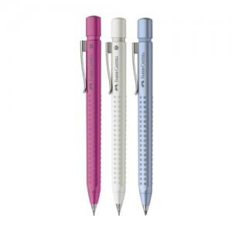

【상세/제작정보】

【인쇄/포장옵션】 | 실크 / OPP(비닐)

【공급단가】 | 수량 | 500~ | 1,000~ | 2,000~ | 3,000~ | 5,000~
*VAT별도 | 볼펜 | 12,740원 | 12,280원 | 11,830원 | 11,370원 | 10,920원
 | 샤프 | 12,740원 | 12,280원 | 11,830원 | 11,370원 | 10,920원

【상품 URL】 | https://dev.easy1.co.kr:443/src/goods_detail.php?gdno=3765

